参加申込書
＜参加申込書送信先＞
FAX ： ０４８-６１５-８４６６ E-mail: yutaka.shiratori@udtrucks.com
UDトラックス株式会社 上尾工場 車両製造
白鳥 優 （しらとり ゆたか）宛
第 ６３９８回 改善事例選抜大会 参加申込書
会場までの略図

● 『さいたま市文化センター』 〒336-0024 埼玉県さいたま市南区根岸１丁目７−１
＜交通のご案内＞ 【南浦和駅をご利用の場合】
JR京浜東北線・武蔵野線「南浦和駅」西口より徒歩7分

所在地 |  | 〒
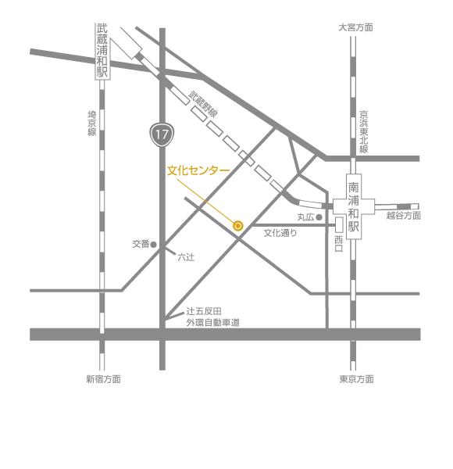

ﾌﾘｶﾞﾅ
会社・事業所名
申込責任者 | ﾌﾘｶﾞﾅ
 | 所 属
 | ﾌﾘｶﾞﾅ
 | 氏名

 | ＴＥＬ

 |  |  |  |  |  |  |  | さいたま市文化センターは、埼玉県さいたま市南区根岸にある多目的ホール。完成当時は埼玉県内最大のホールであった。旧称は「浦和市文化センター」。 ウィキペディア
 | ＦＡＸ |  |  |  |  |  |  | 所在地： 〒336-0024 埼玉県さいたま市南区根岸１丁目７−１
 |  |  |  |  |  |  |  | 電話： 048-866-3171

 | E-mail

ＱＣサークル関東支部 埼玉地区ホームページの紹介
地区内の研修･大会等の情報を常時掲載しています。
ＱＣサークル関東支部 埼玉地区 で検索
https://www.juse.jp/qcc/kanto/saitama/
参加費 | 会場開催 | 幹事会社： | 3,500 | × | 名＝ | 0
 |  | 一般（会員） | 4,500 | × | 名＝ | 0
 |  |  |  | 合計 |  | 0
◇申込み方法 ：上段の参加申込み欄に必要事項を記入してＥメール、ＦＡＸまたは郵送にてご送付下さい。
◇申込締切日 ： 10月4日（火） ※定員140名になり次第締め切らせていただきます。 ◇参加券は一括して申込み責任者へお送りいたします。
◇参加費は大会開催後に申込み責任者へ請求書をお送りいたします。（振込手数料はご負担願います）
◇領収書は原則として発行致しません。振込時に銀行から発行される明細書に代えさせていただきます。
◇キャンセルについて：申し込み後のキャンセルは承りません。参加者欠席の場合は、代行者のご参加をお願いします。
◇問合せ先(大会事務局) UDトラックス㈱ 上尾工場 車両製造 ： 白鳥 優（しらとり ゆたか） 宛
〒362-8523 埼玉県上尾市大字壱丁目1番地
TEL： 070-1496-4873 FAX： 048-615-8466 E-mail: yutaka.shiratori@udtrucks.com
２０２２年度埼玉地区行事開催のお知らせ
期日：2022年11月 ＊開催日は未定
場所：埼玉県県民総合活動センター
（北足立郡伊奈町）
参加費：幹事会社 ：15,000円/2日
一般（会員）：17,000円/2日
《ＱＣサークル埼玉地区の活動に関する問合せ》
〒358-8555
埼玉県入間市上藤沢480番地
株式会社安川電機 入間事業所
人事総務部
TQM推進部 KAIZEN推進課
ＱＣサークル関東支部 埼玉地区 事務局
増岡 浩喜（ますおか ひろき）
E-mail：Hiroki.Masuoka@yaskawa.co.jp
電話： 042-962-5151 FAX：042-963-4301

《ＱＣサークル埼玉地区の活動に関する問合せ》
〒358-8555
埼玉県入間市上藤沢480番地
株式会社安川電機 入間事業所
人事総務部
TQM推進部 KAIZEN推進課
ＱＣサークル関東支部 埼玉地区 事務局
増岡 浩喜（ますおか ひろき）
E-mail：Hiroki.Masuoka@yaskawa.co.jp
電話： 042-962-5151 FAX：042-963-4301

レベルアップ研修会（問題解決型QCストーリー）

 |  |  |  |  |  |  | ※本申込書の個人情報は、ＱＣサークル関東支部埼玉地区の活動目的以外には使用致しません。

 |  |  |  |  |  |  |  |  | 私たちｻｰｸﾙは総勢15名からなる野郎（ヤﾛｰｯ！）集団です。業務はﾃﾞｻﾞｲﾝﾌﾞﾚｰﾄﾞの生産設備ｵﾍﾟﾚｰﾀｰを担当しており、【後工程はお客様】の 気持ちで業務を遂行しています。今回のﾃｰﾏは自動設備のﾁｮｺ停を低減させる為に、特性要因図を駆使し要因解析を行い、稼働率向上に 結び付けた事例です。

